Solicitud gráfica
 | Área: | Matemáticas |  |  | Fecha:
 | Grado: | 7
 | Título del tema: | La semejanza |  |  | ¿Cuaderno de estudio o recurso? | Recurso
 | Editor: |  |  |  | Motor del recurso | F7B

 | Código guión o recurso: | MA_07_12_REC150 | ← Para determinar este código, visite la hoja de Ayuda
 |  |  |  |  | ESPECIFICACIÓN DE ARCHIVOS A ENTREGAR
Núm. | Archivo Shutterstock o ruta en web | Imagen para: | Tipo | Ubicación de la imagen en el recurso F7B | Nombre imagen SMALL | Tamaño imagen SMALL | Nombre imagen ZOOM | Tamaño imagen ZOOM | Descripción | Observaciones
IMG01 | 304536083 | Recurso F7B | Ilustración | Inicio (cuadrado) | MA_07_12_REC150_IMG01.jpg | 350 x 350 px |  |  | Eliminar las letras de la ilustración | 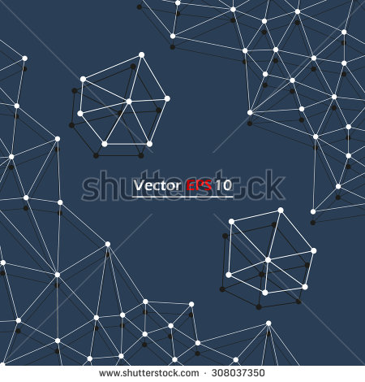
IMG02 | 308037350 | Recurso F7B | Ilustración | Inicio (cuadrado) | MA_07_12_REC150_IMG02.jpg | 350 x 350 px |  |  | Eliminar las letras de la ilustración | 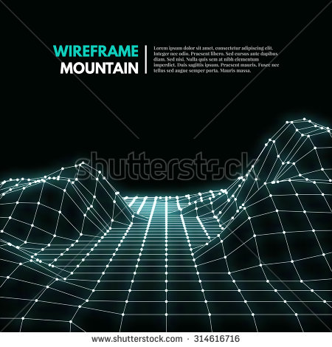
IMG03 | ver observaciones | Recurso F7B | Ilustración | Contenido | MA_07_12_REC150_IMG03n.jpg | 320 x 480 px | MA_07_12_REC150_IMG03a.jpg | 800 x 458 px | Dos cuadriláteros semejantes con las medidas en la figura de referencia. Por favor ubicarlos en vertical (uno arriba y otro abajo en la ilustración) si es posible | 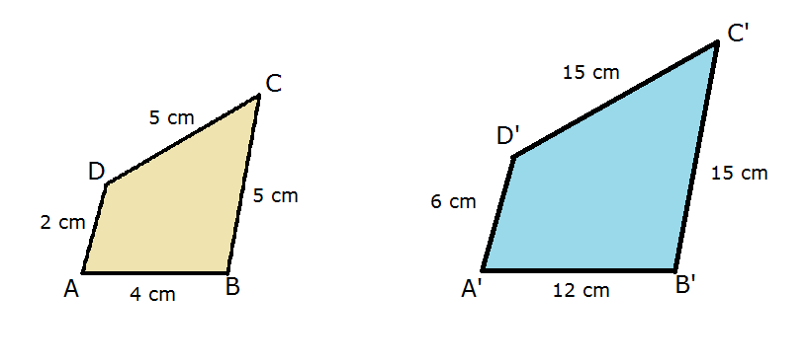
IMG04 | ver observaciones | Recurso F7B | Ilustración | Contenido | MA_07_12_REC150_IMG04n.jpg | 320 x 480 px | MA_07_12_REC150_IMG04a.jpg | 800 x 458 px | Dos hexágonos regulares, uno de 6 m de lado y el otro de 30 m de lado. Por favor ubicarlos en vertical (uno arriba y otro abajo en la ilustración) si es posible | 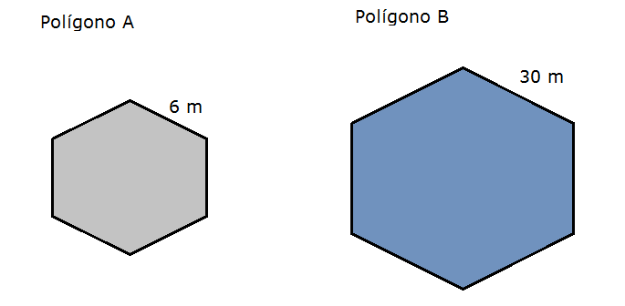
IMG05 | ver observaciones | Recurso F7B | Ilustración | Contenido | MA_07_12_REC150_IMG05n.jpg | 320 x 480 px | MA_07_12_REC150_IMG05a.jpg | 800 x 458 px | Dos polígonos irregulares como en la imagen de referencia | 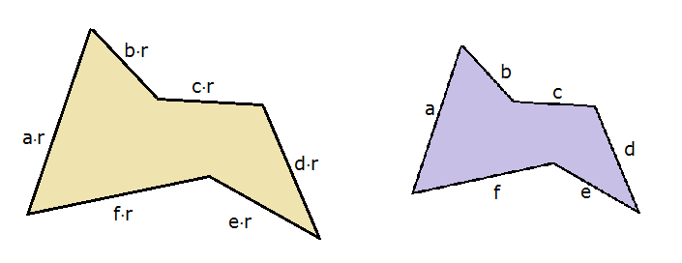
IMG06 | ver observaciones | Recurso F7B | Ilustración | Contenido | MA_07_12_REC150_IMG06n.jpg | 320 x 480 px | MA_07_12_REC150_IMG06a.jpg | 800 x 458 px | Dos rectángulos con las medidas como en la ilustración de referencia | 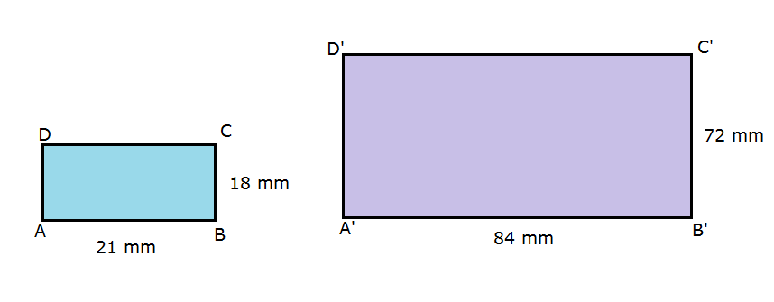
IMG07 | ver observaciones | Recurso F7B | Ilustración | Contenido | MA_07_12_REC150_IMG07n.jpg | 320 x 480 px | MA_07_12_REC150_IMG07a.jpg | 800 x 458 px | Dos pentágonos regulares, uno con longitud de lado a y otro con longitud de lador ar, como en la figura de referencia | 